总览
TikTok订单数据汇总

类别 | 订单数 | 总收入 (CNY) | 总收入 (泰铢) | 总成本 (CNY) | 总成本 (泰铢) | 总利润 (CNY) | 总利润 (泰铢) | 利润率 (%)
Type | Order Count | Total Revenue (CNY) | Total Revenue (THB) | Total Cost (CNY) | Total Cost (THB) | Total Profit (CNY) | Total Profit (THB) | Profit Rate (%)
Normal订单 | 996 | 41,920.5 |  | 23,043.8 |  | 18,876.7
样品订单 | 366 | 0.0 | 0.0 | 5,770.3 |  | -5,770.3 |  | -
全部累加
GMV广告 | - | 24,627.6 |  | 9,435.2 |  |  |  | 261%
项目利润率 | -

4月-5月总览对比
 | 汇率配置 | THB÷4.7, USD×6.76
指标 | 4月 | 5月 | 环比差值 (5月-4月) | 环比比例 | 同比差值 (同口径) | 同比比例 (同口径) | 计算逻辑
订单数 | 992.0 | 1,362.0 |  |  |  |  | 5月与4月同口径对比
订单收入(CNY) | 33,056.1 | 41,920.5 |  |  |  |  | 5月与4月同口径对比
订单成本(CNY) | 21,017.8 | 28,814.1 |  |  |  |  | 5月与4月同口径对比
订单利润(CNY) | 12,038.3 | 13,106.4 |  |  |  |  | 5月与4月同口径对比
订单利润率 | 36% | 31% |  |  |  |  | 5月与4月同口径对比
GMV收入(CNY) | 18,988.3 | 24,627.6 |  |  |  |  | 5月与4月同口径对比
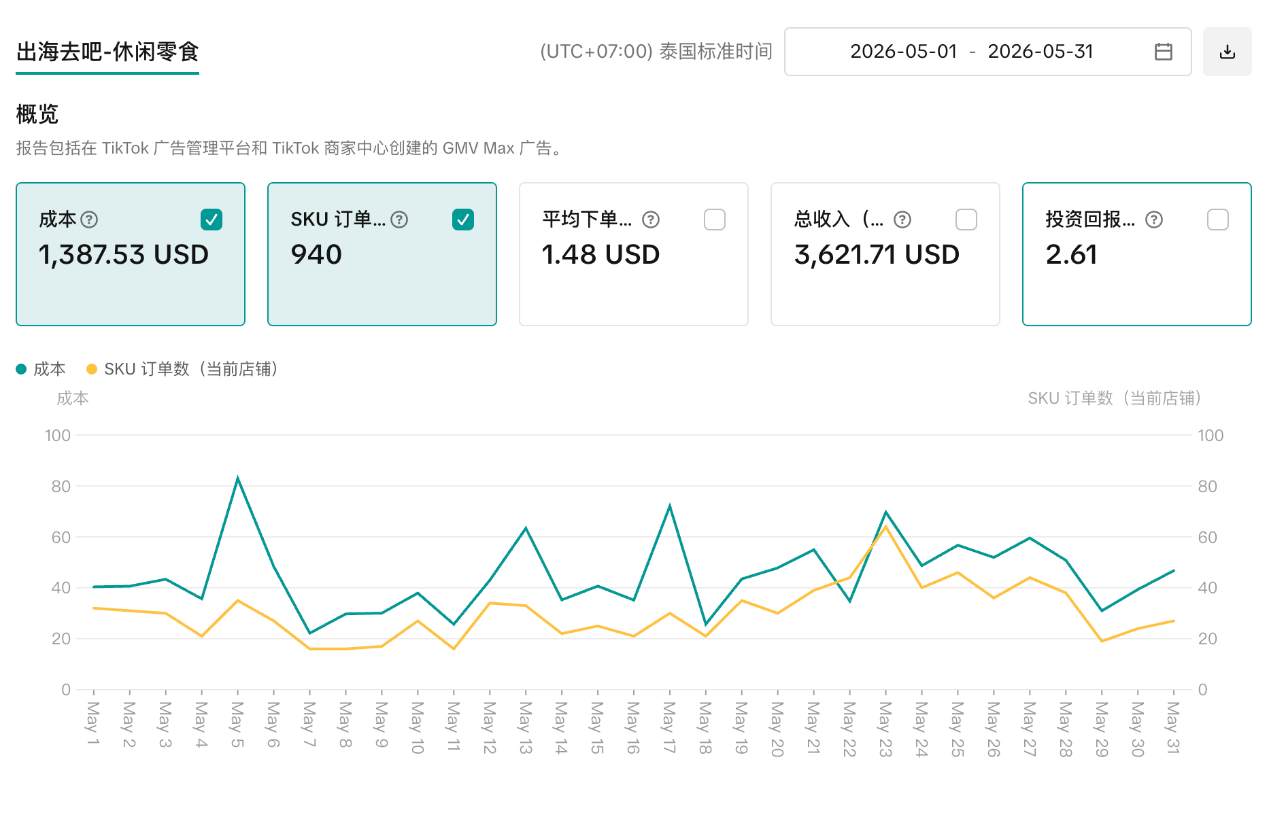
GMV成本(CNY) | 8,424.2 | 9,435.2 |  |  |  |  | 5月与4月同口径对比
GMV利润(CNY) | 10,564.0 | 15,192.4 |  |  |  |  | 5月与4月同口径对比
GMV ROI | 225% | 261% |  |  |  |  | GMV收入 / GMV成本
项目总收入(CNY) | 33,056.1 | 41,920.5 |  |  |  |  | 只包含订单收入,不包含GMV收入
项目总成本(CNY) | 29,442.1 | 38,249.3 |  |  |  |  | 订单成本 + GMV成本
项目总利润(CNY) |  |  |  |  |  |  | 订单收入 - 订单成本 - GMV成本
项目利润率 |  |  |  |  |  |  | 项目总利润 / 项目总成本

